Пропозиція_роботи_послуги
 |  |  |  |  | Додаток №2 до Запиту 2958ІК
 |  | Форма цінової пропозиції

(Назва Учасника), надає свою пропозицію щодо участі в тендері на закупівлю комплексу послуг із заміни віконних ПВХ блоків у чотириповерховій будівлі в м. Києві.
Відомості про підприємство |  |  |  | Повне найменування учасника – суб’єкта господарювання
 |  |  |  | Ідентифікаційний код за ЄДРПОУ або реєстраційний номер облікової картки платника податків
 |  |  |  | Реквізити (адреса - юридична та фактична, телефон, факс, телефон для контактів, e-mail, розрахунковий рахунок)
Відомості про особу (осіб), які уповноважені представляти інтереси Учасника |  |  |  | (Прізвище, ім’я, по батькові, посада, контактний телефон).
Вважається, що Підрядник повністю розуміє обсяг робіт/послуг. Якщо Підрядник розуміє, що є роботи, які не включені до основного переліку і не можуть бути враховані одиничними розцінками, але необхідні для завершення повного комплексу робіт/послуг, він повинен врахувати ці витрати в наданих в таблиці одиничних розцінках. Вартість пропозиції учасника включає: остаточні заміри на об'єкті, доставку, розвантаження, демонтаж існуючих конструкцій, підйом готових виробів на поверх (1-4 поверх), збірка, встановлення, прибирання та вивезення сміття. Адреса: м.Київ (точна адреса буде надана переможцю перед заключенням договору)
№ п/п | Найменування | Технічні характеристики та опис | Візуалізація продукції | Кількість |  | Ціна, за одиницю, (з урахуванням всіх податків і зборів) * | Вартість, грн., (з урахуванням всіх податків і зборів) *

 | Запит** |  |  | одиниці вимірювання | Занчення
1 | ПВХ конструкції | ПВХ віконний блок, чотирьохстулковий Колір: білий; Орієнтовний розмір ( вис. х шир.): 2200 х 1850мм Профіль: WDS 76 AD (або еквівалент); Фурнітура: Maco (або еквівалент); Заповнення: склопакет 4E-14ar-4-14ar-4E (або еквівалент). Склопакет повинен відповідати вимогам ДБН В.2.6-31:2021 для кліматичної зони І, з приведеним опором теплопередачі Rq ≥ 0,9 м²·К/Вт) Тип відкривання: відповідно до креслення; | 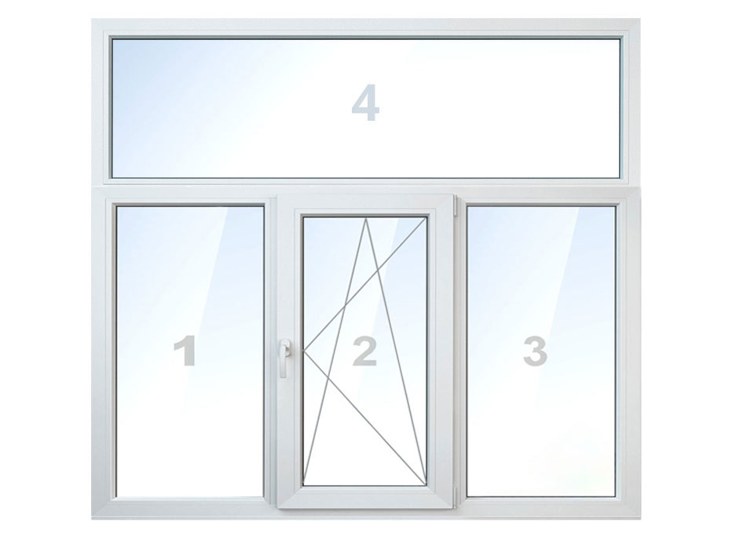 | м² | 77.33 |  | 0.00
2 | ПВХ конструкції | ПВХ віконний блок, чотирьохстулковий Колір: білий; Орієнтовний розмір ( вис. х шир.): 2200 х 1650мм Профіль: WDS 76 AD (або еквівалент); Фурнітура: Maco (або еквівалент); Заповнення: склопакет 4E-14ar-4-14ar-4E (або еквівалент). Склопакет повинен відповідати вимогам ДБН В.2.6-31:2021 для кліматичної зони І, з приведеним опором теплопередачі Rq ≥ 0,9 м²·К/Вт) Тип відкривання: відповідно до креслення; |  | м² | 10.89 |  | 0.00
3 | ПВХ конструкції | ПВХ віконний блок, чотирьохстулковий Колір: білий; Орієнтовний розмір( вис. х шир.): 2200 х 2150мм Профіль: WDS 76 AD (або еквівалент); Фурнітура: Maco (або еквівалент); Заповнення: склопакет 4E-14ar-4-14ar-4E (або еквівалент). Склопакет повинен відповідати вимогам ДБН В.2.6-31:2021 для кліматичної зони І, з приведеним опором теплопередачі Rq ≥ 0,9 м²·К/Вт) Тип відкривання: відповідно до креслення; |  | м² | 85.14 |  | 0.00
4 | ПВХ конструкції | ПВХ віконний блок, трьохстулковий Колір: білий; Орієнтовний розмір ( вис. х шир.): 2200 х 1400мм Профіль: WDS 76 AD (або еквівалент); Фурнітура: Maco (або еквівалент); Заповнення: склопакет 4E-14ar-4-14ar-4E (або еквівалент). Склопакет повинен відповідати вимогам ДБН В.2.6-31:2021 для кліматичної зони І, з приведеним опором теплопередачі Rq ≥ 0,9 м²·К/Вт) Тип відкривання: відповідно до креслення; | 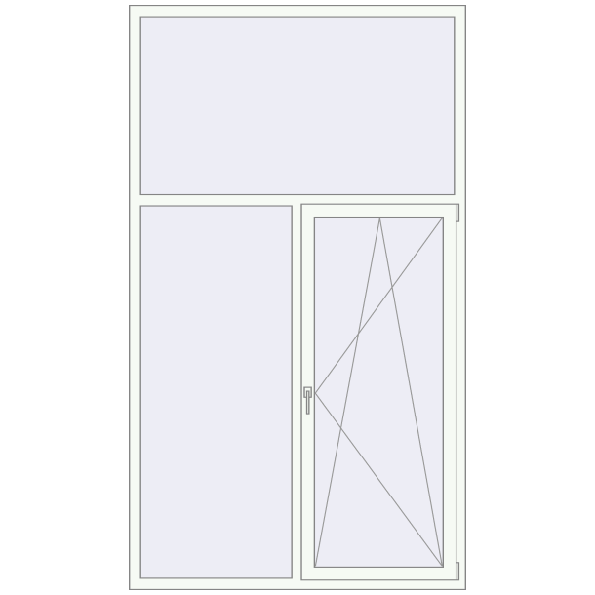 | м² | 3.08 |  | 0.00
5 | ПВХ конструкції | ПВХ віконний блок, трьохстулковий Колір: білий; Орієнтовний розмір( вис. х шир.): 2200 х 1250мм Профіль: WDS 76 AD (або еквівалент); Фурнітура: Maco (або еквівалент); Заповнення: склопакет 4E-14ar-4-14ar-4E (або еквівалент). Склопакет повинен відповідати вимогам ДБН В.2.6-31:2021 для кліматичної зони І, з приведеним опором теплопередачі Rq ≥ 0,9 м²·К/Вт) Тип відкривання: відповідно до креслення; |  | м² | 5.5 |  | 0.00
6 | ПВХ конструкції | ПВХ віконний блок, трьохстулковий Колір: білий; Орієнтовний розмір ( вис. х шир.): 2200 х 1100мм Профіль: WDS 76 AD (або еквівалент); Фурнітура: Maco (або еквівалент); Заповнення: склопакет 4E-14ar-4-14ar-4E (або еквівалент). Склопакет повинен відповідати вимогам ДБН В.2.6-31:2021 для кліматичної зони І, з приведеним опором теплопередачі Rq ≥ 0,9 м²·К/Вт) Тип відкривання: відповідно до креслення; |  | м² | 2.42 |  | 0.00
7 | ПВХ конструкції | ПВХ віконний блок, чотирьохстулковий Колір: білий; Орієнтовний розмір( вис. х шир.): 2300 х 1800мм Профіль: WDS 76 AD (або еквівалент); Фурнітура: Maco (або еквівалент); Заповнення: склопакет 4E-14ar-4-14ar-4E (або еквівалент). Склопакет повинен відповідати вимогам ДБН В.2.6-31:2021 для кліматичної зони І, з приведеним опором теплопередачі Rq ≥ 0,9 м²·К/Вт) Тип відкривання: відповідно до креслення; |  | м² | 12.42 |  | 0.00
8 | ПВХ конструкції | ПВХ віконний блок, трьохстулковий Колір: білий; Орієнтовний розмір ( вис. х шир.): 2300 х 1400мм Профіль: WDS 76 AD (або еквівалент); Фурнітура: Maco (або еквівалент); Заповнення: склопакет 4E-14ar-4-14ar-4E (або еквівалент). Склопакет повинен відповідати вимогам ДБН В.2.6-31:2021 для кліматичної зони І, з приведеним опором теплопередачі Rq ≥ 0,9 м²·К/Вт) Тип відкривання: відповідно до креслення; |  | м² | 3.22 |  | 0.00
9 | ПВХ конструкції | ПВХ віконний блок, трьохстулковий Колір: білий; Орієнтовний розмір ( вис. х шир.): 2300 х 1200мм Профіль: WDS 76 AD (або еквівалент); Фурнітура: Maco (або еквівалент); Заповнення: склопакет 4E-14ar-4-14ar-4E (або еквівалент). Склопакет повинен відповідати вимогам ДБН В.2.6-31:2021 для кліматичної зони І, з приведеним опором теплопередачі Rq ≥ 0,9 м²·К/Вт) Тип відкривання: відповідно до креслення; |  | м² | 8.28 |  | 0.00
10 | ПВХ конструкції | "ПВХ віконний блок, чотирьохстулковий Колір: білий; Орієнтовний розмір ( вис. х шир.): 1900 х 1950мм Профіль: WDS 76 AD (або еквівалент); Фурнітура: Maco (або еквівалент); Заповнення: склопакет 4E-14ar-4-14ar-4E (або еквівалент). Склопакет повинен відповідати вимогам ДБН В.2.6-31:2021 для кліматичної зони І, з приведеним опором теплопередачі Rq ≥ 0,9 м²·К/Вт) Тип відкривання: відповідно до креслення;" |  | м² | 81.51 |  | 0.00
11 | ПВХ конструкції | ПВХ віконний блок, трьохстулковий Колір: білий; Орієнтовний розмір ( вис. х шир.): 1950 х 1150мм Профіль: WDS 76 AD (або еквівалент); Фурнітура: Maco (або еквівалент); Заповнення: склопакет 4E-14ar-4-14ar-4E (або еквівалент). Склопакет повинен відповідати вимогам ДБН В.2.6-31:2021 для кліматичної зони І, з приведеним опором теплопередачі Rq ≥ 0,9 м²·К/Вт) Тип відкривання: відповідно до креслення; |  | м² | 4.485 |  | 0.00
12 | ПВХ конструкції | ПВХ віконний блок, двохстулковий Колір: білий; Орієнтовний розмір( вис. х шир.): 1300 х 1300мм Профіль: WDS 76 AD (або еквівалент); Фурнітура: Maco (або еквівалент); Заповнення: склопакет 4E-14ar-4-14ar-4E (або еквівалент). Склопакет повинен відповідати вимогам ДБН В.2.6-31:2021 для кліматичної зони І, з приведеним опором теплопередачі Rq ≥ 0,9 м²·К/Вт) Тип відкривання: відповідно до креслення; | 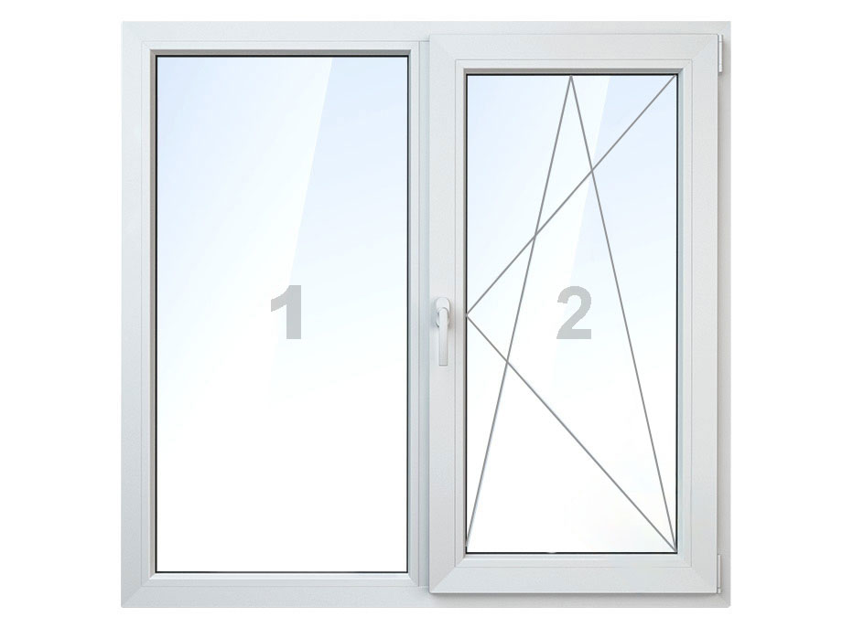 | м² | 5.07 |  | 0.00
13 | ПВХ конструкції | ПВХ віконний блок, двохстулковий Колір: білий; Орієнтовний розмір ( вис. х шир.): 1100 х 1400мм Профіль: WDS 76 AD (або еквівалент); Фурнітура: Maco (або еквівалент); Заповнення: склопакет 4E-14ar-4-14ar-4E (або еквівалент). Склопакет повинен відповідати вимогам ДБН В.2.6-31:2021 для кліматичної зони І, з приведеним опором теплопередачі Rq ≥ 0,9 м²·К/Вт) Тип відкривання: відповідно до креслення; |  | м² | 1.54 |  | 0.00
14 | Відлив оцинкований | Відлив віконний Колір: RAL 9003; Покриття: глянець; Ширина: 180 мм; Товщина: 0,45 мм; Заглушки ПВХ з обох боків (комплект) | 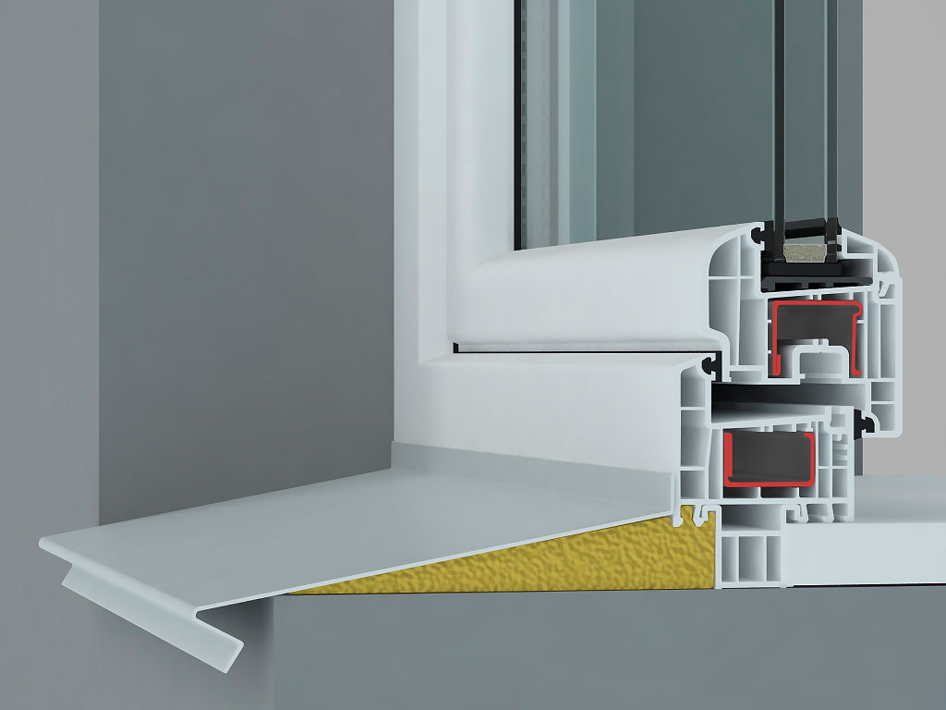 | м² | 151.9 |  | 0.00
15 | Підвіконня | Підвіконня пластикове Колір: білий; Покриття: матове; Ширина: 300-600 мм; Заглушки з обох боків (комплект) | 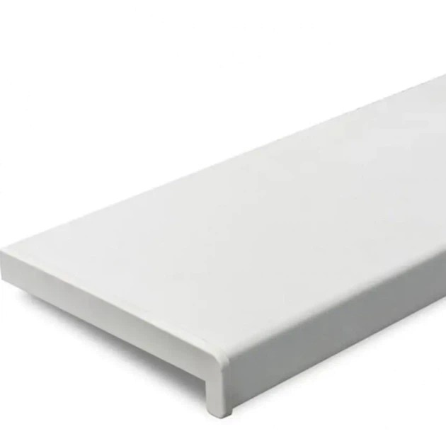 | м² | 151.9 |  | 0.00
16 | Демонтаж віконного блоку (ПВХ) | Демонтаж існуючих дерев’яних рам; демонтаж підвіконь; демонтаж відливів; видалення кріплень, монтажної піни, ущільнювачів; очищення віконного прорізу від сміття; прибирання та вивезення будівельного сміття; |  | м² | 300.87 |  | 0.00
17 | Монтажні роботи: | - Заміна віконних ПВХ блоків по ДСТУ, включаючі: - Монтаж конструкцій; - Витратні матеріали (анкери розпірні рамні, монтажна піна, стрічка СТІЗ, герметик акріловий УФ стікий); - З'єднувальні елементи для складних конструкцій. |  | м² | 300.87 |  | 0.00
Всього вартість пропозиції, грн* |  |  |  |  |  | 0.00
* Товариство Червоного Хреста України є громадською неприбутковою організацією і просить надати максимальні знижки на послуги/роботи, вказані у ціновій пропозиції.
** Закупівля відбувається одним лотом

Умови оплати: Авансові платежі не передбачені. Оплата робіт може здійснюватися проміжними платежами протягом 10 банківських днів після підписання акту приймання-передачі виконаних робіт Замовником. Проміжні платежі здійснюються після повного завершення конкретного етапу робіт відповідно до календарного графіку, але не частіше ніж один раз на календарний місяць. Здійснення проміжних платежів не звільняє Підрядника від відповідальності за неналежне виконання робіт.
ТЕРМІНИ ВИКОНАННЯ: __________________________________, календарних днів (прописати)
Гарантія на послуги: не менше 24 міс. Гарантія на вироби: не менше 36 міс.
Інформація для Учасника: -Цінова пропозиція приймається до розгляду виключно згідно форми даного Додатку. -Учасник несе відповідальність за правильність розрахованих одиничних розцінок та загальної вартості робіт, за коректність всіх формул та розрахунків у даній формі, зміна або корегування вартості після етапу розкриття пропозицій не допускається. -Всі документи мають бути заповнені Учасником без винятку, відсутність будь-якої інформації може призвести до анулювання пропозиції. -Вартість одиниць послуг, робіт, матеріалів та загальну вартість пропозиції потрібно заповнювати у гривнях, зазначаючи цифрове значення, яке має не більше двох знаків після коми. -У разі пропозиції аналогів- вказати в примітках ТМ, виробника, та характеристики. -Учасник має надати в електронному вигляді цінову пропозицію у формі даного додатку з підписом та печаткою та окремо у форматі Excel.
Примітка: вартість одиниці продукції та загальну вартість пропозиції потрібно заповнювати у гривнях, зазначаючи цифрове значення, яке має не більше двох знаків після коми.
Ми погоджуємось, що всі витрати, пов’язані з наданням послуг, здійснюються за рахунок Постачальника та їх вартість включена в цінову пропозицію.
Ми ознайомлені та погоджуємося з Умовами типового Договору ТЧХУ (Додаток №3 до Запиту).
Ми погоджуємося з умовами, що Ви можете відхилити нашу чи всі надані пропозиції, та розуміємо, що Ви не обмежені у прийнятті будь-якої іншої пропозиції з більш вигідними для Вас умовами.
Ми погоджуємось зафіксувати цінову пропозицію протягом 90 календарних днів з моменту подачі
Подаючи свою пропозицію ми підтверджуємо повну комплектацію та відповідність умовам зазначеним в Запиті.
Учасники повинні надсилати цінові пропозиції з підписом і печаткою

 |  | Керівник організації/ФОП:____________________________ ( ____________________)
 |  | МП підпис ПІБ

